mvc
Control控制层
Model 模型层

Servlet
控制层
Service
业务逻辑层
DAO
数据访问层
与数据库操作的所有代码都在这里定义
DB(数据库)

用户

没数据

JSP (视图)
entity (模型层， 定义)
实体类

View视图层

连接池
Connection1,
Connection2,
Connection2,
连接池(集合)

DB

APP

程序实现思路：
1. 指定“初始化连接数目” 【3】
(App启动时候，就执行创建!)
2. 指定“最大连接数” 【6】
3. 指定“当前使用连接个数” 【不能超出最大连接数】
代码实现：
1. MyPool.java 连接池类，
2. 指定全局参数： 初始化数目、最大连接数、当前连接、 连接池集合
3. 构造函数：循环创建3个连接
4. 写一个创建连接的方法
5. 获取连接
------> 判断： 池中有连接， 直接拿
------> 池中没有连接，
------> 判断，是否达到最大连接数； 达到，抛出异常；没有达到最大连接数，
创建新的连接
6. 释放连接
-------> 连接放回集合中(..)

分页
JSP
后台

servlet 控制层
Service 业务逻辑层
dao 数据访问层
编号 | 名称 | 年龄
1 | Jack | 20
2 | Jack | 21
3 | Jack | 22
4 | Jack | 23
提交：
1. 获取当前页, 封装到pageBean
保存：(
1. 总页数 、总记录数
2. 分页查询到的数据
3. 当前页)
---> 保存封装后的pb对象即可
// 分页查询
public void getAll(PageBean pb){
}
分页查询：
pulic void getAll(PageBean pb){
// 写SQL查询
// 把查到的数据设置到pb中
}
// 统计总记录数
DB
5 | Jack | 24
当前1/10页 首页 上一页 下一页 末页

currentPage=x

分页javabean设计：
public class PageBean{
private int currentPage; //当前页
private int pageCount; // 查询返回的行数
private int totalCount; // 总记录数
private int totalPage; // 总页数
private List pageData; // 分页查询到的数据
}

过滤器
Tomcat

Servlet1:
(设置编码)
IE
http request
过滤器
公用代码

Servlet2:
（设置编码）

JSP

jsp

过滤器：
过滤敏感词汇
Servlet1
Servlet2
直接处理业务
用户
点评：
*****
过滤敏感词汇

NND

评论

list.jsp(登陆后才可以访问)
onLineUser.jsp 在线列表页面
---> 展示在线用户信息
实现：
1. 用list集合保存保存当前登陆用户;
2. 用户退出、session失效
-------> 在线列表记录减少
监听器：
1. 监听servletContext对象创建；
2. 监听session销毁
login.jsp

用户名:
密码：
欢迎你，XXX；退出； 在线列表
 | 编号 | 员工名称 | 年龄
 | 1 | Jack | 20
 | 2 | Jack | 21
 | 3 | Jack | 22
 | 4 | Jack | 23
 | 5 | Jack | 24
登陆
 | 6 | Jack | 25
 | 7 | Jack | 26

http://localhost:8080/day21/login.jsp

LoginFilter: 验证是否登陆
1. 先指定放行的资源，哪些资源不需要拦截：
login.jsp + /login (request对象可以获取)
2. 获取session，从session中获取登陆用户
3. 判断是否为空：
为空， 说明没有登陆， 跳转到登陆
不为空， 已经登陆，放行！
LoginServlet: (/login)
调用service处理登陆业务
IndexServlet:
(判断: 是否登陆)
调用Service查询全部员工

上传
index.jsp

downList

upload.jsp
FileServlet.java
1. 处理文件上传
2. 文件下载
3. 下载
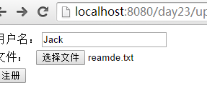

upload

down.jsp |  |  | down
编号 | 文件名 | 操作
1 | r1.txt | 下载
2 | r2.txt | 下载
3 | r3.txt | 下载
4 | r4.txt | 下载
5 | r5.txt | 下载

邮件
邮件发送服务器: smtp.163.com
邮箱账号、密码、邮件发送服务器ip、端口...

用户
发送

邮件接收服务器: pop3.163.com

回顾
基于MVC架构的项目分层
模型层(Model)

控制层(Control)
业务逻辑层
数据访问层

DB

Servlet
Service
Dao
I
I

模型(定义)

视图层(Vsiew)
JSP
entity

系统前台分析


前台1： 首页显示所有未预定的餐桌

代码：
1. 表结构设计: dinnerTable表
2. DinnerTable.java 实体类
3. IDinnerTable.java 数据访问层设计
List<DinnerTable> findByNoUse(); // 查询所有未预定的餐桌
DinnerTable findById(int id); // 主键查询

前台2： 点击“餐桌”，进入主页，显示菜品、菜系

进入主页servlet(indexDetail方法)
1. 根据餐桌主键查询， 查询到的餐桌对象保存到session
2. 查询“菜品信息”, 分页显示
表: food
代码： entity/dao/service/
3. 查询“菜系信息”

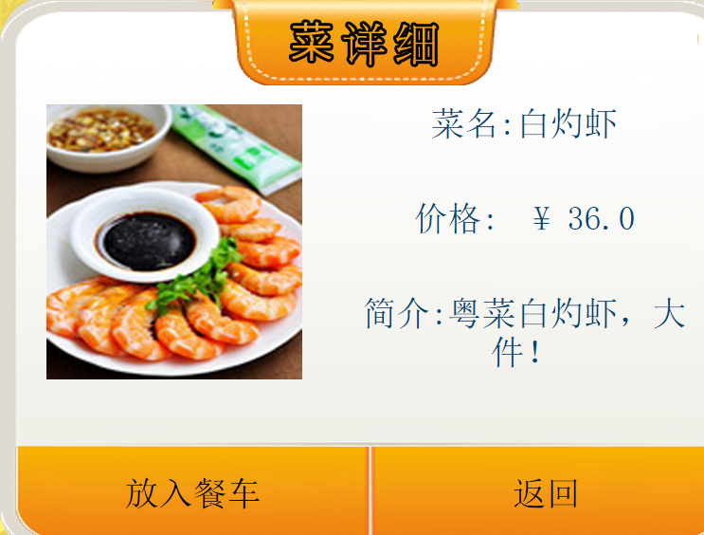

前台3： 点击某一个菜，进入“菜详细”

前台4： 点击“放入餐车”

1. 数据存储到session (菜品对象)
2. 当点重复的菜，数量+1即可

前台5： 点击“下单”

session数据保存到数据库: 订单表要生成数据! 【餐桌...】

前台6： 点击“结账”

叫服务员收钱！ 服务员收完钱! 再去后台系统修改！

前台明细
http://localhost:8080/hotel/index?method=listTable 首页列表
http://localhost:8080/hotel/index?method=add 首页
IE

/index = cn.itcast.servlet.IndexServlet

public class BaseServlet{
//1. 创建所有的Service
//2. 写doGet
【当前运行对象； 方法】
//3. 写doPost
调用doGet
}
自己的Servlet
public class IndexServlet extends BaseServlet{
listTable() 列表
add() 添加
}

GoodsService
GoodsDao
List<Goods > getAll(PageBean bean){
String sql = "";
拼接sql语句条件
}
GoodsServlet
第一次： 条件null
再次访问： 输入条件
1 | 鸡鸭1
2 | 鸡鸭2
3 | 鸡鸭3
4 | 鸡鸭4
5 | 鸡鸭5
6 | 鸡鸭6
7 | 鸡鸭7

1. PageBean.java 封装分页参数
当前页、每页显示行数、总行数、数据、总页数
条件对象
class Condition{
-- 封装条件
int foodTypeId;
String foodName;
条件
 | 菜系
 | 菜名称

餐车


点击“放入餐车”Servlet ：
1. 获取id，根据id查询对象； 【找到了要添加到餐车的对象】
2. 先从session中获存储菜品的list集合
----》 如果集合null , 说明第一次访问： 创建List集合，把第一步骤的对象添加到list集合
-----》集合不为null
先判断当前添加的对象(第一步骤)， 在list集合列表是否存在（根据id）；
如果存在，数量+1； 否则才把对象添加到集合
3. 再把list集合，放入session
list集合中对象用什么 ？
List<CartBean> list;
CartBean, 封装用户餐车菜
class CartBean{
Food food;
int buyCount;
}

 |  | 订单表

 |  | 订单明细

session存储的list（餐车列表）
List<CartBean> list;

DAO中的保存订单的方法 (点击“下单”的动作调用)
// list表示餐车列表
//table_id 表示从session中获取的餐厅id
void saveOrder(List<CartBean> list, int table_id )

泛型反射
class BaseDao<T>
// 主键查询通用方法
public T findById(int id){
//1. 获取对象 【Account】
//2. 表
}
...

 | AccountDao | AdminDao

class AccountDao extends BaseDao<Account>
class AdminDao extends BaseDao<Admin>

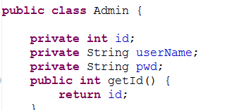

class BaseDao<T>
1. 表名 - 类名
2. 字段 - 属性
3. 主键必须交id
xml
Admin = a_admin
id = a_id
usName = a_usName
pwd = a_pwd

a_admin

class AccountDao extends BaseDao<Account>
class AdminDao extends BaseDao<Admin>

mvc开发
核心控制器: ActionServlet (*.action)
问题： 怎样知道创建不同的Action?
1. 请求路径与处理Action的关系
---》 /login = LoginAction login
loginFaild = /login.jsp 登陆失败
success = /index.jsp 登陆成功(重定向)
/register = registerAction register
success= /login.jsp 注册成功
2. 跳转页面写死，不便于维护修改
http://localhost:8080/mystruts/login.action
根据请求uri:
1. 处理的action
2. action中处理的方法
3. 方法返回值(标记)，对应的页面
/login
--->LoginAction, login()
success , /index.jsp

http://localhost:8080/mystruts/register.action

http://localhost:8080/mystruts/login.action
http://localhost:8080/mystruts/register.action

LoginServlet
RegisterServlet

S
S
F
S

login.jsp
index.jsp
login.jsp
index.jsp

LoginAction
一个Servlet对应一个Action
RegisterAction
一个Servlet对应一个Action

struts2
基于MVC模式的项目分层以及SSH在其地位

控制层 | 业务逻辑层 | 数据访问层/持久层
Service
Control
Dao

tx
Struts
Spring
Hibernate
整合
整合

struts文件上传
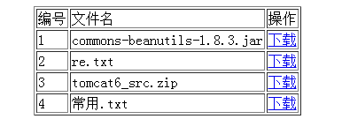
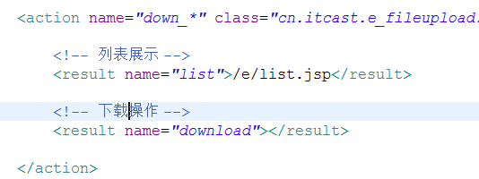
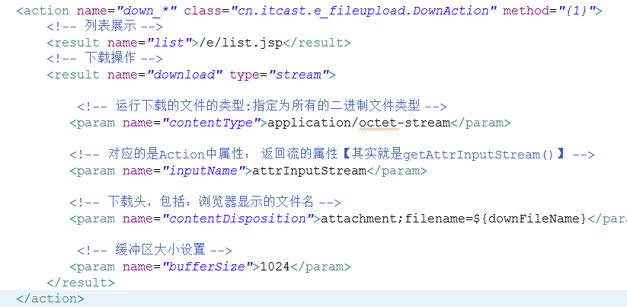
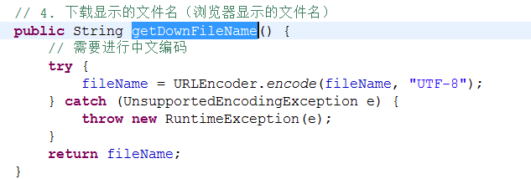
FileUploadAction{
File file1;
String file1FileName;
File file2;
String file2FileName;
}
文件上传表单
文件

<input type=file name=file1>

<input type=file name=file2>

拦截器案例
/WEB/INF/list.jsp
用户
Login.jsp
登陆
UserAction.java
成功
序号 | 编号 | 用户名
1 | 1 | tom1
1 | 1 | tom2
1 | 1 | tom3
1 | 1 | tom4
失败

jump： logn.jsp

Ognl
用户
访问
Struts - Action
(struts数据...)
ValueStack

相应

ValueStack

map 栈: 存储映射的数据(域数据)
public class OgnlContext extends Object implements Map{
}
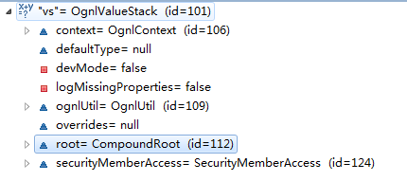

list 栈: 根元素,即action对象及全局属性
public class CompoundRoot extends ArrayList {
}

ValueStack对象

root, 根元素数据 list栈
context, 非根元素数据 map数据

通过push方法设置的对象
root = CompoundRoot
Map 对象 【通过vs.set(,,)】

Action 对象
数据

key
value
其他代理对象...
key
value
request
key
reque_da

China
cn

根元素
【取值，直接写表达式】

值栈对象
request

session

application
【取值，必须用#】
jsp语法: #request.cn
# = ActionContext.getContext()

atrr

parameters

数据效验
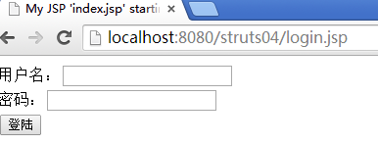
如何效验？s
public class UserAction extends ActionSupport{
User user;
Map map; // 错误信息存储
public void validate(){
// 验证代码
if (user.name == null){ ... user.name=用户名错误 }
}
// 根据Map中是否有数据来决定是否调用方法
public String login(){
...
// 登陆业务处理
}
}

回显
add.jsp
list.jsp
userAction
edit.jsp

名称
Jack3
名称
回显
员工编号 | 名称 | 入职时间 | 操作
1 | Jack1 | .. | 修改
2 | Jack2 | .. | 修改
时间
..
时间
3 | Jack3 | .. | 修改
4 | Jack4 | .. | 修改
修改
5 | Jack5 | .. | 修改

http://locahost:8080/day04_eg/emp_add.action

add.jsp
EmployeAction
edit.jsp
list.jsp
模型驱动
数据回显

EmployeeAction.java
add()
----> 转发
...
名称
Jack3
名称
Jack3
 |  | 员工编号 | 名称 | 入职时间 | 操作
 |  | 1 | Jack1 | .. | 修改
 |  | 2 | Jack2 | .. | 修改
时间
..
时间
..
 |  | 3 | Jack3 | .. | 修改
 |  | 4 | Jack4 | .. | 修改
添加
 |  | 5 | Jack5 | .. | 修改
修改

防止表单重复提交

随机生成一个id, 给jsp
随机生成一个id, 给action
--> 但访问特定方法的时候，才进行验证： 客户端与服务器段，只要相等：
----》 允许访问特定方法(save)
----》 删除服务器id

ORM
对象O
关系型数据库R

Class User {
int id ;
String name;
}
MySQL
t_user 用户表
u_id uname
1 张三
t_order 订单表
dao
void save(User user){
save(user);
}
User getUser(){
// 封装User
}
save

get

映射M
存储： 能否把对象的数据直接保存到数据库？
获取： 能否直接从数据库拿到一个对象？

操作条件： (XML)
1. 对象与表
2. 属性与字段的对应
3. 类型的对应

ORM

Hibernate
ibatise

hib执行流程
1. 创建Configuration 对象

src/hibernate.cfg.xml
*.hbm.xml
conf.configure()

单例; 一个应用程序只需要一个此对象
2. 创建SessionFactory

3. Session s = sf.openSession()

tx

更新
save()
update();
saveOrUpdate();
查询
get()/load();
createQuery();
createCriteria();
createSqlQuery();

提交事务

Set映射分析
class User{
private int userId;
private String userName;
private Set<String> address;
}

JavaBean

映射

数据库
t_user 用户表 |  |  | t_address

 | u_id | userName | uid | address | idex
 | 100 | Jack | 100 | 广州 | 0
 |  |  | 100 | 深圳 | 1

外键引用

1VN
关键点：通过一方维护到另外一方
class Dept {
private int deptId;
private String deptName;
// 部门对应的多个员工
private Set<Employee> emps;
}
class Employee{
private int empId;
private String empName;
private double salary;
// 员工与部门
private Dept dept;
}
JavaBean设计

Dept 映射关键点：
1. 指定 映射的集合属性： "emps"
2. 集合属性对应的集合表： "t_employee"
3. 集合表的外键字段 "t_employee. dept_id"
4. 集合元素的类型
Employee 映射关键点：
1. 映射的部门属性 ： dept
2. 映射的部门对象，对应的外键字段: dept_id
3. 部门的类型
映射

DB设计
t_dept |  | t_employee
deptId | deptName | empId | empName | salary | dept_id
1 | Develop | 1 | 张三 | 10000 | 1
 |  | 2 | 李四 | 5000 | 1

外键引用

N V N
class Project{
private int prj_id;
private String prj_name;
// 项目下的多个员工
private Set<Developer> developers;
}
class Developer{
private int d_id;
private String d_name;
// 开发人员，参数的多个项目
private Set<Project> projects;
}
JavaBean设计

关键点：
同左。
关键点：
1. 映射的集合属性： “developers”
2. 集合属性，对应的中间表： “t_relation”
3. 外键字段: prjId
4. 外键字段，对应的中间表字段: did
5. 集合属性元素的类型
映射

DB设计
模拟数据：
电商系统（曹吉，王春）
OA系统（王春，老张）
t_project 项目表 |  |  |  | t_developer 员工信息
prj_id | pri_name | pri_date |  | d_id | d_name
1 | 电商系统 | .. |  | 1 | 曹吉
2 | OA系统 | .. |  | 2 | 老张
 |  |  |  | 3 | 王春

外键
外键
 |  | t_relation 项目员工关系表
 |  | prjid | did
 |  | 1 | 1
 |  | 1 | 3
 |  | 2 | 2
 |  | 2 | 3

